Sheet1
攻击模式 |  |  | 伤害惩罚
与玩家之间的PK需要有对应的攻击模式来让玩家能控制想要攻击的目标。 |  |  | 玩家 | 目标 | 结果
模式类型 |  |  | 白名 | 白名 | 1分钟罪恶状态，名字变灰
攻击模式分为以下5种类型： |  |  |  | 灰名 | 无变化
和平 | 不对任何玩家造成伤害； |  |  | 红名 | 无变化
善恶 | 只对红名和灰名玩家造成伤害； |  | 灰名 | 白名 | 刷新罪恶状态，时间重置1分钟
组队 | 对队伍外的玩家造成伤害； |  |  | 灰名 | 无变化
氏族 | 对氏族外的玩家造成伤害； |  |  | 红名 | 无变化
全体 | 对任何玩家造成伤害； |  | 红名 | 白名 | 无变化
模式切换 |  |  |  | 灰名 | 无变化
1.在主界面添加一个模式切换的按钮。 |  |  |  | 红名 | 无变化
2.按钮显示当前攻击模式。 |  |  | 杀人惩罚
3.点击按钮后弹出下拉菜单，点击要切换的模式，切换当前模式。 |  |  | 玩家 | 目标 | 结果
4.选取模式或点击其他位置关闭下拉菜单。 |  |  | 白名 | 白名 | 增加100罪恶值
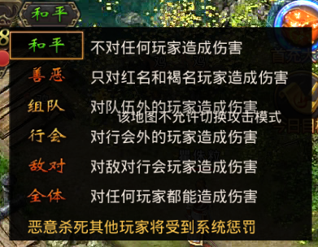
 |  |  |  | 灰名 | 无变化
 |  |  |  | 红名 | 无变化
 |  |  | 灰名 | 白名 | 增加100罪恶值
 |  |  |  | 灰名 | 无变化
 |  |  |  | 红名 | 无变化
 |  |  | 红名 | 白名 | 增加100罪恶值
 |  |  |  | 灰名 | 无变化
 |  |  |  | 灰名 | 无变化
 |  |  | 红名惩罚
 |  |  | 罪恶值≥300玩家名称变红
 |  |  | 红名玩家罪恶值越高装备道具掉落几率越大，上限50%
 |  |  | 洗罪恶值
 |  |  | 每在线10分钟减少罪恶值10点
 |  |  | 使用洗红水可以减少相应罪恶值，一瓶10点

场景限制 |  |  | 罪恶值，最低0，最高1000
主城场景 | 主城场景任意模式都无法对玩家造成伤害。
危险场景 | 根据模式类型正常判定。

在config中的设置

洗红水的item id： |  | 34009

